Junioren E
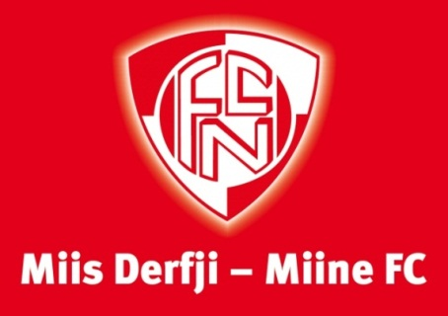
 |  | Erich-Zbinden-Hallenturnier
 |  | FC Naters
 |  | Junioren E und F
 |  | 2014

 | Zeitplan zum Essen | Junioren E

Zeit | Mannschaft | 0:20:00
11:00:00 | Naters 1 | 1
bis | Brig 1 | 2
11:20:00 | Naters 5 | 3
11:20:00 | Naters 3 | 4
bis | Brig 2 | 5
11:40:00 | Naters 2 | 6
11:40:00 | Gommer Auswahl | 7
bis | Visp 2 | 8
12:00:00 | Termen/Ried-Brig 2 | 9
12:00:00 | Visp 1 | 10
bis | Steg/Turtmann 1 | 11
12:20:00 | Naters 4 | 12
12:20:00 | St. Niklaus 2 | 13
bis | Termen/Ried-Brig 1 | 14
12:40:00 | Natermig | 15
12:40:00 | St. Niklaus 1 | 16
bis | Steg/Turtmann 2 | 17
13:00:00 | Spycher | 18

